Analis Español
Item: | Opción de clave correcta | Indicador 1 | % respuestas correcta
I_1874740 | C | Dificultad Moderada | 59.26%
I_1875125 | A | Fácil | 77.78%
I_1875112 | D | Dificultad Moderada | 55.56%
I_1874669 | B | Dificultad Moderada | 55.56%
I_1874638 | D | Muy Difícil | 29.63%
I_1874755 | B | Dificultad Moderada | 55.56%
I_1874721 | B | Dificultad Moderada | 55.56%
I_1875104 | A | Fácil | 74.07%
I_1874709 | B | Muy Difícil | 22.22%
I_1874652 | B | Muy Difícil | 33.33%
I_1874674 | D | Difícil | 37.04%
I_1874618 | B | Muy Difícil | 33.33%
I_1875131 | A | Dificultad Moderada | 66.67%
I_1874732 | C | Muy Difícil | 18.52%
I_1874681 | D | Muy Difícil | 25.93%
I_1874711 | C | Difícil | 37.04%
I_1874698 | C | Difícil | 37.04%
I_1874622 | B | Dificultad Moderada | 55.56%
I_1875144 | B | Difícil | 51.85%
I_1874641 | B | Muy Difícil | 14.81%

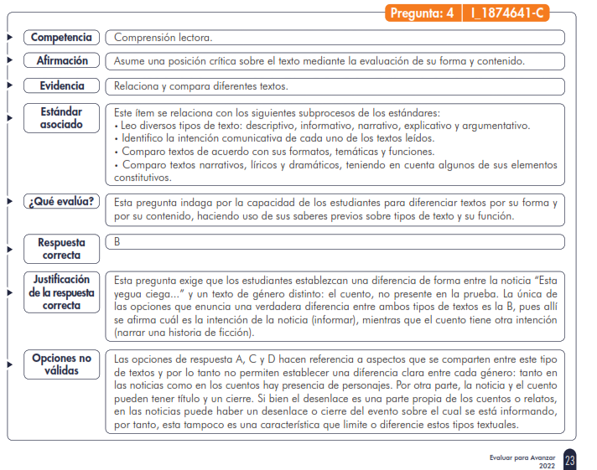

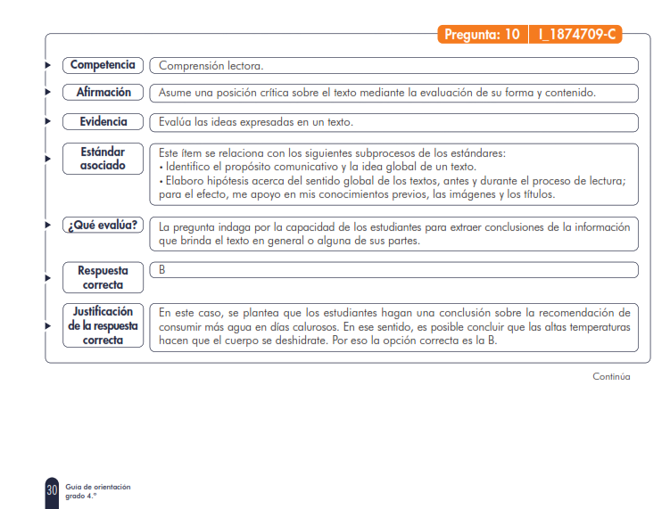

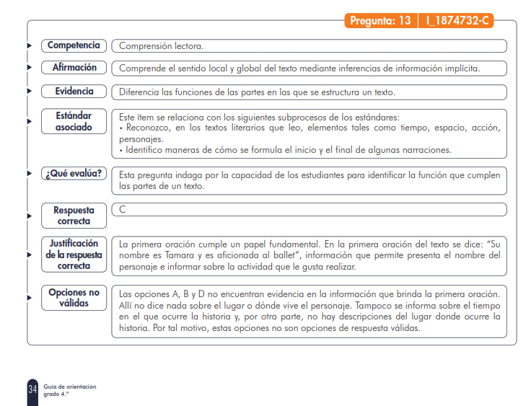

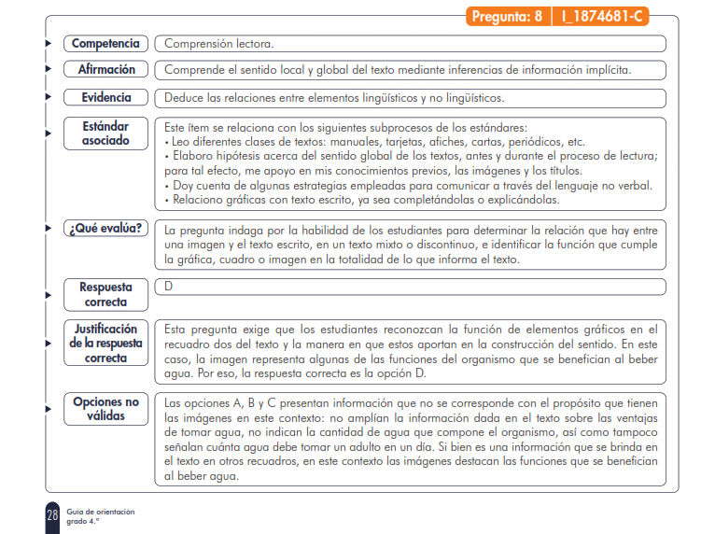

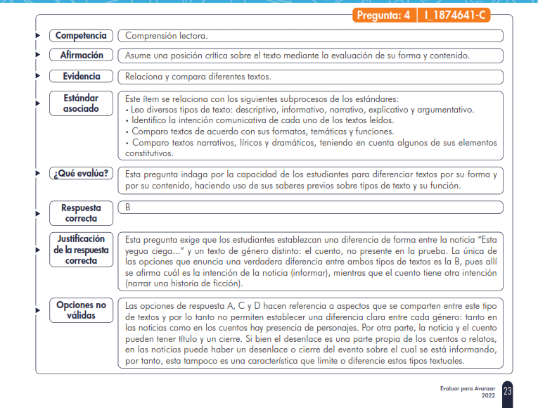

Analisis Matemáticas
 | % respuestas correcta
 | 0.4074
 | 0.5185
 | 0.5926
 | 0.3333
 | 0.1852
 | 0
 | 0.2593
 | 0.2963
 | 0.2963
 | 0.2593
 | 0.2963
 | 0.3704
 | 0.2593
 | 0.4815
 | 0.4074
 | 0.3704
 | 0.2222
 | 0.7778
 | 0.2222
 | 0.3704
Componente | Promedio de % de respuestas correctas por componente | Competencia | Promedio de % de respuestas correctas por competencia | Item: | Opción de clave correcta | Indicador 1 | % respuestas correcta
Aleatorio | 40.74% | Razonamiento-Aleatorio | 50.62% | I_1890545 | B | Difícil | 40.74%
 |  |  |  | I_1890489 | B | Difícil | 51.85%
 |  |  |  | I_1890075 | A | Dificultad Moderada | 59.26%
Aleatorio |  | Resolución de problemas-Aleatorio | 25.93% | I_1890182 | C | Muy Difícil | 33.33%
 |  |  |  | I_1890367 | A | Muy Difícil | 18.52%
Espacial Métrico | 23.46% | Comunicación-Espacial Métrico | 18.52% | I_1890103 | D | Muy Difícil | 0.00%
 |  |  |  | I_1890296 | B | Muy Difícil | 25.93%
 |  |  |  | I_1890551 | A | Muy Difícil | 29.63%
 |  | Resolución de problemas-Espacial Métrico | 28.40% | I_1890238 | C | Muy Difícil | 29.63%
 |  |  |  | I_1890562 | D | Muy Difícil | 25.93%
 |  |  |  | I_1890142 | D | Muy Difícil | 29.63%
Numérico Variacional | 38.68% | Comunicación-Numérico Variacional | 37.04% | I_1890415 | A | Difícil | 37.04%
 |  |  |  | I_1890503 | B | Muy Difícil | 25.93%
 |  |  |  | I_1890153 | C | Difícil | 48.15%
 |  | Razonamiento-Numérico Variacional | 33.33% | I_1890327 | A | Difícil | 40.74%
 |  |  |  | I_1890571 | C | Difícil | 37.04%
 |  |  |  | I_1890521 | C | Muy Difícil | 22.22%
 |  | Resolución de problemas-Numérico Variacional | 45.68% | I_1890538 | A | Fácil | 77.78%
 |  |  |  | I_1890582 | A | Muy Difícil | 22.22%
 |  |  |  | I_1891239 | B | Difícil | 37.04%

 |  | priorizado por estar por dejabo de la media
 |  | esta por encima de lamedia de la media

